상품제안서
선크림(SPF50+,PA+++)립밤2종+자석싸바리 | 상품코드: S46100

 |  |  |  |  |  |  | 02-713-8555 | www.synergygift.co.kr
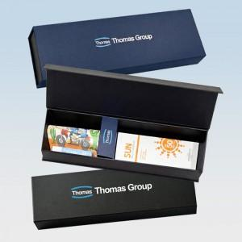

【상세/제작정보】

【인쇄/포장옵션】 | 슬리브+간지 풀컬러 / 포장지포장

【공급단가】 | 수량 | 50~ | 100~ | 500~ | 1,000~ | 3,000~
*VAT별도 | 단가 | 11,780원 | 11,340원 | 10,700원 | 10,600원 | 10,380원

【상품 URL】 | https://www.synergygift.co.kr:443/src/goods_detail.php?gdno=46100

